Бланк заказа на фасады
 |  |  |  |  |  |  |  |  |  |  |  | yavsochi© ver 09.01.2020
Заказ наряд № |  |  |  |  |  | Планируемая дата вывоза заказа _____.____.201__г. |  |  |  |  |  |  |  | Каталог фрезеровка

Контактное лицо/тел:

Толщина МДФ |  |  | Наличие патинирование |  |  | Нет
 |  |  | Вид патины |  | Обозначение патины | Заливка
кв.м панелей |  | 0 | Нанесение патины
кв.м декора |  | 0 | Патинирование углов, растир

№ | Размер |  | Кол-во | кв.м | Тип фасада | *Вид фрезеровки снаружи "Пк" | *Вид фрезеровки в середине "Пс/Пр" | Вид отделки | Цвет Ral | Кол-во окраш. сторон | Цвет патины | Примечание
 | Длина (L) | Ширина (W) |  |  | глухой \ витрина
1 |  |  |  | 0
2 |  |  |  | 0
3 |  |  |  | 0
4 |  |  |  | 0
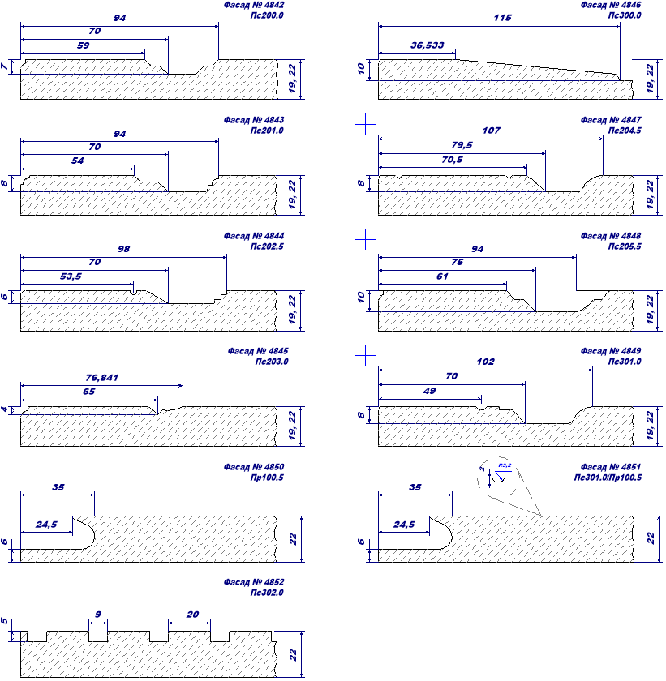
5 |  |  |  | 0
6 |  |  |  | 0
7 |  |  |  | 0
8 |  |  |  | 0
9 |  |  |  | 0
10 |  |  |  | 0
11 |  |  |  | 0
12 |  |  |  | 0
13 |  |  |  | 0
14 |  |  |  | 0
15 |  |  |  | 0
16 |  |  |  | 0
17 |  |  |  | 0
18 |  |  |  | 0
19 |  |  |  | 0
20 |  |  |  | 0
21 |  |  |  | 0
22 |  |  |  | 0
23 |  |  |  | 0
24 |  |  |  | 0
25 |  |  |  | 0
26 |  |  |  | 0
27 |  |  |  | 0
28 |  |  |  | 0
29 |  |  |  | 0
30 |  |  |  | 0
Декоративные элементы
№ | Длина (L) | Ширина (W) | Кол-во | кв.м | Наименование |  | Цвет Ral | Примечание

1 |  |  |  | 0
2 |  |  |  | 0
3 |  |  |  | 0
4 |  |  |  | 0
5 |  |  |  | 0

 |  | Данные проверенны и венрны, с условиями согласен: |  |  |  |  |  |  |  |  |  | /
 |  |  |  |  |  |  |  | (дата) |  |  |  |  | (подпись)

